PD
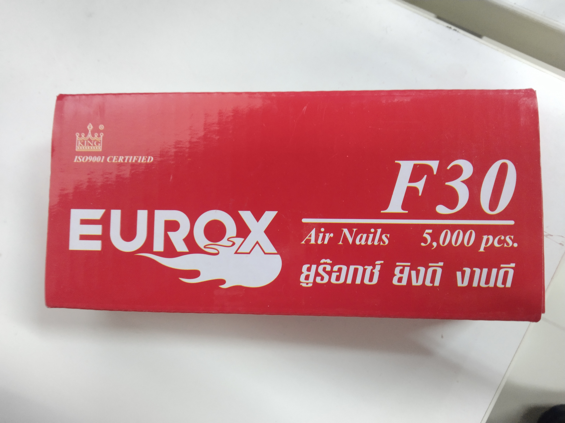
เลขที่ SKU : 01-310-005 วันที่ : 03/10/2023
1. ข้อมูลสินค้า |  |  |  | รูปสินค้า
ประเภท (กลุ่มหลัก) | ตะปูยิง | ประเภท (กลุ่มรอง) | F
ชื่อภาษาไทย | ตะปู F30 EUROX | ชื่อภาษาอังกฤษ | F30 (5,000 PCS/BOX 30 BOXES/CTN)
รหัสสินค้า | 01-310-005 | Barcode | 8855852002243
สถานะสินค้า | A | รหัสทีมขาย
รุ่น (Model) |  | ยี่ห้อ | EUROX
สีตัวสินค้า | เงิน | สีของบรรจุภัณฑ์ | แดง
ทำจากวัสดุ | เหล็ก | ประเทศผู้ผลิต | PRC
ผู้ผลิต | S45 ตะปู JADE

2. คุณสมบัติ |  |  |  | รูปบรรจุภัณฑ์
จำนวนตะปู | 5,000 นัด

3. รายละเอียดบรรจุภัณฑ์
ขนาดสินค้า (ซม.) | 0.127x0.1x3 (ไม่รวมบรรจุภัณฑ์) | น้ำหนักสินค้า (กก.) | 0.02 (ไม่รวมบรรจุภัณฑ์)
ขนาดกล่อง 1 (ซม.) | 14x6.3x3.5 | ขนาดบรรจุ (กล่อง) | 1 Boxes
ขนาดกล่อง 2 (ซม.)
 |  | น้ำหนักรวมสินค้า (กก.) | 0.4
บาร์โค้ดกล่อง | 8855852002243 | ขนาดลัง (ซม.) | 29x20.5x14.6
ขนาดบรรจุ (ลัง) | 24 | น้ำหนักลังรวมสินค้า (กก.)
 |  |  |  | อุปกรณ์ภายในกล่อง
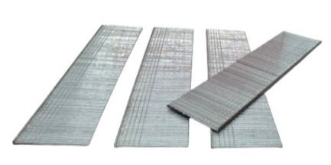
4. อุปกรณ์ภายในกล่อง
- ตะปู

5. วิธีการใช้งาน
ควรใช้กับปืนลมรุ่น F30 และ F50 เพื่อยิงดันตะปูให้ผ่านเข้าไปในวัตถุที่ต้องการ

6. จุดเด่น จุดขาย ของสินค้า
- ตะปูสำหรับยิงแผ่นไม้ กรอบรูป ตู้ งานไม้ไผ่ แผ่นอัด โลงไม้ ฝ้า กระเบื้อง เป็นต้น - ผลิตจากเหล็กได้มาตรฐาน มีความแข็งแรงทนทาน - ใช้งานง่าย ยิงงานเสร็จเร็ว

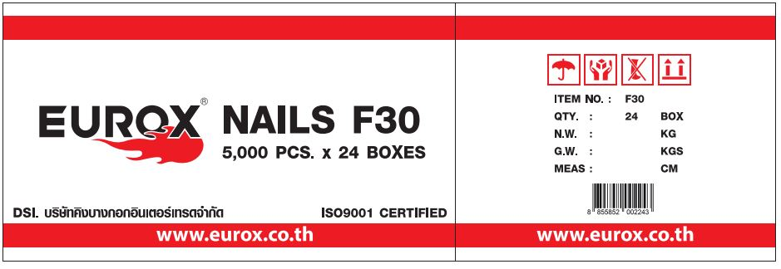
7. การรับประกัน |  |  |  | รูปลังสินค้า
ระยะเวลารับประกัน (เดือน) | 0 ระบุ
ประเภทการรับประกัน
เงื่อนไขการรับประกัน

8. ข้อมูล สคบ.
ชื่อสินค้า | ตะปู F30 EUROX
ผลิตจากประเทศ | PRC
จัดจำหน่ายโดย | บริษัท คิงบางกอก อินเตอร์เทรด จำกัด
 | 541,543,545 ซอย 39/1 แขวงท่าแร้ง เขตบางเขน กรุงเทพมหานคร 10220
 | เลขประจำตัวผู้เสียภาษี: 0105545012035 สำนักงานใหญ่ | โทรศัพท์: 02-509-3850 | โทรสาร: 02-509-3856 |  |  | รูป Barcode

บรรจุ | 5,000 ลูก/กล่อง
วิธีการใช้ | ควรใช้กับปืนลมรุ่น F30 และ F50 เพื่อยิงดันตะปูให้ผ่านเข้าไปในวัตถุที่ต้องการ
คำเตือน | ขณะใช้งานหรือเลิกใช้งาน ควรเก็บอุปกรณ์ให้พ้นมือเด็กเพื่อความปลอดภัย
ราคา | ระบุ ณ จุดขาย
วันที่ผลิต

9. ข้อควรระวัง
คำเตือน | ขณะใช้งานหรือเลิกใช้งาน ควรเก็บอุปกรณ์ให้พ้นมือเด็กเพื่อความปลอดภัย
ข้อแนะนำในการใช้งาน | ควรใช้กับปืนลมรุ่น F30 และ F50 เพื่อยิงดันตะปูให้ผ่านเข้าไปในวัตถุที่ต้องการ

MK

เลขที่ SKU : 01-310-005 วันที่ : 03/10/2023
1. ข้อมูลสินค้า |  |  |  |  |  | รูปสินค้าตัวจริง
ประเภท (กลุ่มหลัก) | ตะปูยิง |  | ประเภท (กลุ่มรอง) | F
ชื่อภาษาไทย | ตะปู F30 EUROX |  | ชื่อภาษาอังกฤษ | F30 (5,000 PCS/BOX 30 BOXES/CTN)
รหัสสินค้า | 01-310-005 |  | Barcode | 8855852002243
สถานะสินค้า | A |  | รหัสทีมขาย
รุ่น (Model) |  |  | ยี่ห้อ | EUROX
สีตัวสินค้า | เงิน |  | สีของบรรจุภัณฑ์ | แดง
ทำจากวัสดุ | เหล็ก |  | ประเทศผู้ผลิต | PRC
ผู้ผลิต | S45 ตะปู JADE

2. ราคาสินค้า |  |  |  |  |  | รูปแพ็คเกจตัวจริง
ราคาตั้ง | 137.00 บาท
ราคาปลีก | 103.00 บาท
ราคาส่ง (SEMI) | 82.00 บาท |  |  | GP | 38.33%
ราคาส่ง (S1) | 82.00 บาท | จำนวน | 1 ตัว | GP | 38.33%
ราคาส่ง (S2) | 80.00 บาท | จำนวน | 1 ตัว | GP | 36.79%
ราคาส่ง (S3) | 71.00 บาท | จำนวน | 24 ตัว | GP | 28.77%
ราคา (ผจก) | 0.00 บาท |  |  | GP | 0.00%
ราคาปลีก MT | 103.00 บาท |  |  | GP | 50.90%
ราคาส่ง MT | 82.00 บาท |  |  | GP | 38.33%
ต้นทุนปัจจุบัน 50.57 บาท |  |  | ต้นทุก Lot ที่ผ่านมา 50.50 บาท |  |  | รูปอุปกรณ์ภายในกล่องตัวจริง

3. โปรโมชั่น
ราคาปลีก | 103.00 บาท | จำนวน | 1 ตัว | GP | 50.90%
ราคาพิเศษ 1 | 0 บาท | จำนวน | 0 ตัว | GP | 0.00%
ราคาพิเศษ 2 | 0 บาท | จำนวน | 0 ตัว | GP | 0.00%
ระยะเวลา | -
เป้าต่อเดือน
MT1 | 0 ตัว | MT2 | 0 ตัว | TT2 | 0 ตัว
ONL | 0 ตัว | OUL/TT1 | 0 ตัว
สถานะใหม่ | - |  |  |  |  | ใบโปร/ใบขาย
หมายเหตุการจัดโปร | -

4. ช่องทางการขายสินค้า
ช่องทางขาย
MT1 | [ ] | MT2 | [ ] | TT2 | [ ]
OUL/TT1 | [ ] | ONL | [ ]
ช่องทางลูกค้า
MT | [ ] | SEMI | [ ] | T2-T3 | [ ]
TN | [ ] | ONL | [ ] | TV | [ ]
อื่นๆ | [ ] ระบุ

5. VDO Utility
ไม่มีข้อมูล

